Feuil1
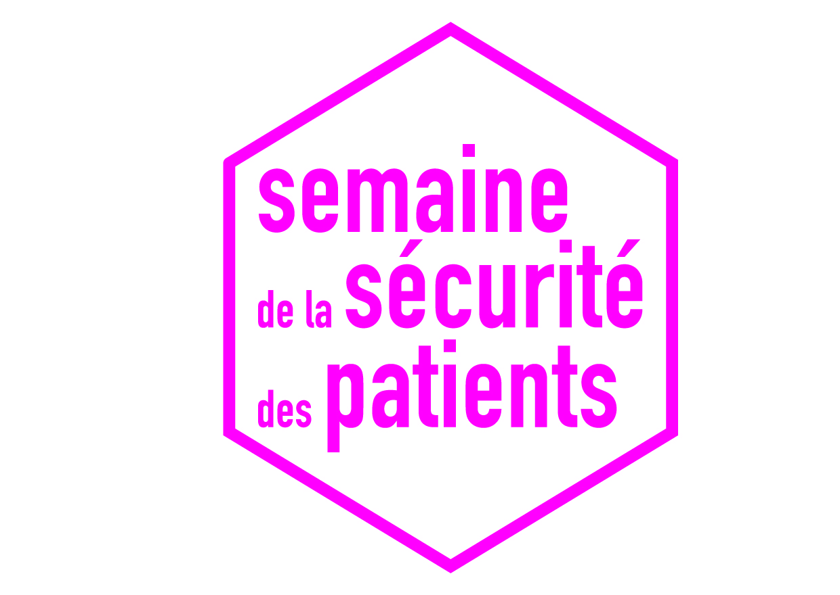

 |  | Du 20 au 24 novembre 2017
 |  | Formulaire de valorisation des projets menés en région

Région | Structure | Ville | Evénément | Thématique | Public-s | Descriptif + particularités* | Calendrier | Droits d'utilisation des informations | Courriel-s contact-s | département
Bourgogne Franche Comté | CH Robert Morlevat |  | ateliers, stands affiches flyers quick audit | L'hygiène des mains sensibilisation à la vaccination | soignants usagers personnel médical familles |  | du 20/11 au 24/11/2017 | oui | Martine Gaveau martine.gaveau@ch-semur.fr | Côte d'Or
Bourgogne Franche Comté | Hôpital Privé Dijon Bourgogne |  | ateliers, stands jeux (quizz…) affiches flyers audits aléatoires dans les services de soins sur le rangement des injectables dans les armoires à pharmacie ; fresque photos sur l'hygiène des mains | Le patient partenaire de sa sécurité Les simulations en santé (exemple chambre des erreurs…) Les indicateurs qualité L'hygiène des mains Animation dans le cadre du mois sans tabac | soignants usagers personnel médical familles |  | Mercredi 22/11 : animation sur le mois sans tabac ; Mercredi 22/11 et Jeudi 23/11 : atelier "lavage des mains" pour les enfants ; Sur l'ensemble de la semaine : mosaïque photos sur l'hygiène des mains - communication par chaque responsable de secteur auprès de leurs équipes sur la nécessité de déclarer 1 EIAS - audits surprises dans les services de soins, de jour comme de nuit, afin de contrôler les pratiques en matière d'étiquetage et de rangement des médicaments injectables. | oui | GALLY Christelle c.gally@ramsaygds.fr | Côte d'Or
Bourgogne Franche Comté | HOSPICES CIVILS DE BEAUNE |  | ateliers, stands chambre des erreurs | Les simulations en santé (exemple chambre des erreurs…) | soignants usagers personnel médical |  | Sur tous les sites des HCB les 21 - 22 -23 -24 novembre | oui | BORDE isabelle.borde@ch-beaune.fr | Côte d'Or
Bourgogne Franche Comté | korian les cassissines |  | affiches flyers | sensibilisation à la vaccination prevention des chutes, declaration EI | soignants usagers |  | entre le 20 et 24 novembre | oui | gerum sylvie sylvie.gerum@korian.fr | Côte d'Or
Bourgogne Franche Comté | MAISON DE THERESE |  | café débat jeux (quizz…) affiches flyers | Le patient partenaire de sa sécurité L'hygiène des mains sensibilisation à la vaccination | soignants usagers personnel médical familles |  | mi decembre | oui | ABORD-HUGON maison-therese@wanadoo.fr | Côte d'Or
Bourgogne Franche Comté | Centre de soins et d'hébergement de longue durée pour personnes agées |  | café débat affiches flyers | sensibilisation à la vaccination | soignants usagers personnel médical familles |  | les 20.21.22.23.24.27.28 novembre 2017(le matin au moment de la pause du personnel) | oui | Patricia CHAMPREUX p.champreux@cjw-avanne.com | Doubs
Bourgogne Franche Comté | CH HAUTE COMTE |  | ateliers, stands informations plateaux repas affiches flyers | Les simulations en santé (exemple chambre des erreurs…) L'hygiène des mains | soignants personnel médical |  | du 20 au 24/11 distribution de set de table au self des professionnels, bloc des erreurs le 21 et 22 /11 le 21/11 journée de sensibilisation des professionnels sur le signalemnt des EI et l'information des patients, le 23/11 sensibilisation à l'hygiène des maisn devant le self par les membres du CHSCT, distibution dans les unités de soins des flyers du RéQua: : le signalemnt responsable et le signlement : un grand pas pour la sécurité des patients | oui | MOUGIN Christine c.mougin@chi-hautecomte.fr | Doubs
Bourgogne Franche Comté | CHI de Haute Comté |  | ateliers, stands affiches flyers | Les simulations en santé (exemple chambre des erreurs…) L'hygiène des mains | soignants personnel médical |  | 21/11/17 journée de sensibilisation des professionnels aux signalements, BLOC des erreurs le 21 et 22 novembre,distribution de flyers par le CGRAS da unités de soins | oui | MOUGIN christine c.mougin@chi-hautecomte.fr | Doubs
Bourgogne Franche Comté | CHI HAUTE COMTE |  | ateliers, stands informations plateaux repas affiches flyers | Les simulations en santé (exemple chambre des erreurs…) L'hygiène des mains sensibilisation à la vaccination | soignants personnel médical |  | 21/11 et 22/11 bloc des erreurs, du 20 au 24/11 set de table au self sur sensibilisation à l'hygiène (mains, tenues de bloc) le 23 stand du CHSCT devant le self sur hygiène des mains, et distribution deflyers dasn els unités de soins (doc du RéQua) : le signalement un grand pas pour la sécurité des patients et le signalemnt responsable | oui | MOUGIN chirtsine c.mougin@chi-hautecomte.fr | Doubs
Bourgogne Franche Comté | CMPP de l'AHS-FC |  | Pas d'actions particulières envisagées | Pas d'actions envisagées | familles |  | Rien n'est envisagé sur ce thème dans le CMPP | oui | PAILLARD cmpp.ep@ahs6fc.fr | Doubs
Bourgogne Franche Comté | EHPAD KORIAN LE DOUBS RIVAGE A MONTBELIARD |  | affiches flyers Lancement de la charte de déclaration des Evènements Indésirables + «carte mémo chute» à remettre aux équipes+ Bilan et Re-mobilisation l’établissement sur les mesures de prévention contre la grippe. | sensibilisation à la vaccination Lancement de la charte de déclaration des Evènements Indésirables | soignants usagers personnel médical familles |  | Réunion du personnel Lundi 20 novenbre avec affichage du programme + présentation en décembre au Conseil Vie Sociale et coomission gériatrique | oui | BREUZARD frederic.breuzard@korian.fr | Doubs
Bourgogne Franche Comté | Centre hospitalier du val de saône |  | ateliers, stands jeux (quizz…) video affiches flyers | Les simulations en santé (exemple chambre des erreurs…) L'hygiène des mains droits des usagers | soignants usagers personnel médical familles |  | 20 au 23 novembre | oui | nathalie BIND nbind@ch-gray.fr | Haute Saône
Bourgogne Franche Comté | CMPR BRETEGNIER |  | colloques, conférences ateliers, stands | Le patient partenaire de sa sécurité Prise en soins des conduites addictives | soignants usagers familles |  | 21/11 et 23/11 Sensibilisation soignants comportements addictifs. 22/11 Séance prévention des chutes avec Outil Chutoploy pour patient et famille plus permanence CDU | oui | POURET Nicolas pouret@bretegnier.fr | Haute Saône
Bourgogne Franche Comté | dispositif ITEP Leconte de Lisle (ALEFPA) |  | jeux (quizz…) video affiches flyers | Le patient partenaire de sa sécurité Les simulations en santé (exemple chambre des erreurs…) L'hygiène des mains sensibilisation à la vaccination | usagers familles équipes éducatives |  | second semestre 2018 | oui | Marie CAVALIER marie.cavalier@alefpa.asso.fr | Haute Saône
Bourgogne Franche Comté | GH 70 |  | ateliers, stands video affiches flyers | Le patient partenaire de sa sécurité Les simulations en santé (exemple chambre des erreurs…) L'hygiène des mains | soignants usagers personnel médical familles |  | du lundi 20 au vendredi 24 septembre | oui | Evelyne Delaporte e.delaporte@gh70.fr | Haute Saône
Bourgogne Franche Comté | IME EME SESSAD |  | video informations orales et travauxt pratiques sur les groupes de l'établissement | L'hygiène des mains | usagers personnel éducatif |  | mardi 21, mercredi 22 et vendredi 24 ce sont mes jours de travail | oui | Mme Dominique LEDRAPIER infirmerie-peh@adapei70.org | Haute Saône
Bourgogne Franche Comté | Centre Hospitalier Jura SUd |  | ateliers, stands video affiches flyers | Les simulations en santé (exemple chambre des erreurs…) L'hygiène des mains | soignants usagers personnel médical |  | 2 journées chbre des erreurs sur Lons, 1 sur Champagnole, 1 matinée dédiée aux usagers | oui | Sandrine Quilan sandrine.quilan@hopitaux-jura.fr | Jura
Bourgogne Franche Comté | Centre Hospitalier Louis PASTEUR |  | ateliers, stands video affiches flyers Bloc des erreurs | Le patient partenaire de sa sécurité Les simulations en santé (exemple chambre des erreurs…) L'hygiène des mains L'identitovigilance | soignants usagers personnel médical familles |  | Les actions ont débuté le 06 novembre 2017 et se termineront le 15 décembre 2017 pour les services de soins. Le mardi 21 novembre 2017 et le jeudi 23 novembre 2017 pour inciter les usagers et visiteurs à la pratique d'hygiène des mains et au port du masque. La diffusion d'un film des erreurs sur l'accueil et la consultation d'un patient les lundi 20, mardi 21, jeudi 22 et vendredi 24 | oui | Damien ZANETTI zanetti.damien@ch-dole.fr | Jura
Bourgogne Franche Comté | HAD39 |  | ateliers, stands | Les simulations en santé (exemple chambre des erreurs…) L'hygiène des mains Identitovigilance | soignants usagers personnel médical |  | 25 octobre 2017 ( en avant première) car certification à la période nationale | oui | Madame Blanchet Justine j.blanchet@had39.fr | Jura
Bourgogne Franche Comté | Centre Hospitalier de Cosne cours sur Loire |  | informations plateaux repas jeux (quizz…) affiches flyers Vaccination grippale avec une collation | sensibilisation à la vaccination Les vigilances au sein de l'établissement - Les Evènements indésirables associés aux soins | soignants usagers personnel médical familles |  | Le lundi 20 et jeudi 23 : vaccination grippale avec collation et jeu de carte de sensibilisation - Stand tous les jours dans chaque service avec flyers et quizz sur les EIAS, set de table avec mots fléchés hygiène, mots croisés qualité, quizz, information sur l'identitovigilance, lettre de liaison - Set de table dans les plateaux repas des patients/résidants 1 jour par service | oui | FLIN e.flin@hopital-cosne.fr | Nièvre
Bourgogne Franche Comté | CENTRE MEDICAL LA VENERIE |  | ateliers, stands jeux (quizz…) affiches flyers | Le patient partenaire de sa sécurité L'hygiène des mains Conciliation médicamenteuse | soignants usagers |  | entre le 20 et le 24 novembre 2017 | oui | Mme VERQUERA direction@lavenerie.fr | Nièvre
Bourgogne Franche Comté | CSLD LUZY |  | ateliers, stands jeux (quizz…) affiches flyers chambre des erreurs | Le patient partenaire de sa sécurité Les simulations en santé (exemple chambre des erreurs…) L'hygiène des mains identitovigilance / prévention des chutes /prise en charge médicamenteuse et évaluation douleur | soignants usagers personnel médical familles |  | le jeudi 23 novembre 2017 | oui | Mmes ROLLIN ET DUBRESSON ideref.csld@orange.fr | Nièvre
Bourgogne Franche Comté | EHPAD "Les Jardins des Laignes" - DONZY |  | affiches flyers | L'hygiène des mains sensibilisation à la vaccination | soignants usagers familles |  | 4 trimestre 2017 | oui | BLITTE Michel dire'ction@lesjardinsdeslaignes.fr | Nièvre
Bourgogne Franche Comté | EHPAD HENRI MARSAUDON |  | affiches flyers | L'hygiène des mains | soignants |  | Mar-18 | oui | GOUBERT-GAEBELE mapad@ville-varennes-vauzelles.fr | Nièvre
Bourgogne Franche Comté | EHPAD LE CLOS |  | suivi de nos indicateurs qualité | Les indicateurs qualité | les résidents et les soignants |  | en continu | oui | GILET Catherine direction-clos@groupe-sos.org et direction-feuillantines@groupe-sos.org | Nièvre
Bourgogne Franche Comté | MAISON DES VERDIAUX |  | affiches flyers | Les simulations en santé (exemple chambre des erreurs…) L'hygiène des mains sensibilisation à la vaccination | soignants usagers |  | 22 et 23 novembre | oui | MME BODARD dir.fourchambault@adefresidences.com | Nièvre
Bourgogne Franche Comté | Centre Hsopitalier PARAY LE MONIAL |  | ateliers, stands café débat jeux (quizz…) video | Le patient partenaire de sa sécurité Les simulations en santé (exemple chambre des erreurs…) L'hygiène des mains sensibilisation à la vaccination Patient traceur, évènements indésirables graves | soignants usagers personnel médical familles |  | Lundi 20 novembre: chambre des erreurs en endoscopie - Mardi 21 novembre: Atelier "Le signalement est l'affaire de tous pour le bien du patient- Rencontre avec représentant des usagers "Usagers du sytème de santé, informez-vous sur vos droits - Mercredi 22 novembre: Atelier "Identité du patient, soyons vigilants" - Jeudi 23 novembre: ateliers Mains clean et vaccinations, Patient traceur en pédiatrie - Vendredi 24 novembre: Autour d'un café (projection film suivi d'un temps d'échange) | oui | Madame Céline MOREL celine.morel @ch-paray.fr | Saône et Loire
Bourgogne Franche Comté | CH CHAROLLES |  | ateliers, stands jeux (quizz…) | Le patient partenaire de sa sécurité Thématique du médicament | soignants usagers familles |  | actions flash sur pluseiurs jours de la semiane du 20 novembre | oui | Patricia PRIETO patricia.prieto@ch-charolles.fr | Saône et Loire
Bourgogne Franche Comté | EHPAD DU CHAMP FLEURY |  | informations plateaux repas | Les indicateurs qualité L'hygiène des mains sensibilisation à la vaccination | soignants usagers personnel médical |  | aux transmissions journalieres (3 fois dans la semaine) avant les repas sensibiliser les residents lavage des mains | oui | VAHIER ANNIE cadreinf@champ-fleury.com | Saône et Loire
Bourgogne Franche Comté | EHPAD LA CHANSONNIERE ST DESERT |  | affiches flyers | Les indicateurs qualité L'hygiène des mains sensibilisation à la vaccination | soignants usagers personnel médical |  | toute la semaine | oui | DOMINIQUE CUSIN IDE COORDINATRICE cadresante.ehpadstdesert@orange.fr | Saône et Loire
Bourgogne Franche Comté | HOTE DIEU LE CREUSOT |  | ateliers, stands jeux (quizz…) video affiches flyers | Le patient partenaire de sa sécurité Les simulations en santé (exemple chambre des erreurs…) L'hygiène des mains droits des patients et parcours de prise en charge spécifique | soignants usagers personnel médical familles |  | vendredi 24 novembre 2017 10h-16h | oui | CLAUDINE HOUDELETTE clgenard@hoteldieu-creusot.fr | Saône et Loire
Bourgogne Franche Comté | polyclinique du Val de Saône |  | ateliers, stands jeux (quizz…) affiches flyers chambre des erreurs , salle d'opération des erreurs | Le patient partenaire de sa sécurité Les simulations en santé (exemple chambre des erreurs…) L'hygiène des mains | soignants usagers personnel médical |  | mardi 21 et mercredi 22 novembre le jour ,jeudi 23 et vendredi 24 novembre la nuit : chambre des erreurs,mercredi 22 et jeudi 23 novembre :salle d'opération des erreurs,vendredi 24 novembre: atelier hygiène des mains | oui | CHEVALIER Karine karine.chevalier@cliniquevaldesaone.fr | Saône et Loire
Bourgogne Franche Comté | SARL MONTCEAU LES MINES |  | journée porte ouverte ateliers, stands affiches flyers | L'hygiène des mains sensibilisation à la vaccination | soignants usagers personnel médical familles |  | Oct-17 | oui | M. MAGNIN pmagnin@domusvi.com | Saône et Loire
Bourgogne Franche Comté | HNFC |  | ateliers, stands informations plateaux repas café débat jeux (quizz…) video affiches flyers | Le patient partenaire de sa sécurité Les simulations en santé (exemple chambre des erreurs…) L'hygiène des mains | soignants usagers personnel médical familles |  | interventions quotidiennes entre le 20 et le 28 novembre | oui | PETIT EVELYNE evelyne.petit@hnfc.fr | Territoire de Belfort
Bourgogne Franche Comté | Centre hospitalier du Tonnerrois |  | ateliers, stands informations plateaux repas jeux (quizz…) video affiches flyers | L'hygiène des mains sensibilisation à la vaccination interruption de tâches (vidéo et BD), sécuriser l'administation du médicament (vidéo), droits des patients (vidéo), les droits en santé (vidéo pour les usagers), les EIGAS (quizz et flyers) | soignants usagers personnel médical |  | Stand tenu par deux représentants des usagers et des personnels soignants du lundi 20 au vendredi 24 de 14h à16h (hygiène des mains avec "boite à coucou", informations directives anticipées, les antibiotiques, vidéo "vos droits en santé"....). Visionnage des vidéos et informations au personnel dans chaque service l'après-midi durant la semaine du 20 au 24 et la semaine du 27 au 30 novembre) | oui | Véronique LOBBE-MILLOT v.millot@ch-tonnerre.fr | Yonne
Bourgogne Franche Comté | CH AVALLON |  | Exposition " De votre entrée à votre sortie découvrez comment le CH est partenaire de votre securité | Le patient partenaire de sa sécurité | soignants usagers personnel médical familles |  | du 20/11/17 au 24/11/2017 | oui | Service Qualite se-qualite@ch-avallon.fr | Yonne
Bourgogne Franche Comté | EHPAD les mignottes |  | colloques, conférences affiches flyers CREX securité du circuit du médicament le 09/11 | Les indicateurs qualité L'hygiène des mains sensibilisation à la vaccination sécurité circuit du médicament | soignants |  | vaccination faite par medecin coordinateur, comme crex sur circuit médicaments, hygiene des main prévue par ide hygieniste du secteur | oui | bourgeois pascal bourgeois-ehpadmigennes@orange.fr | Yonne
Bourgogne Franche Comté | Ehpad notre Dame de la Providence |  | Pas d'action | L'hygiène des mains sensibilisation à la vaccination | soignants usagers |  | Non | oui | Dario Rigollet ehpadlaprovidence@gmail.com | Yonne
Bourgogne Franche Comté | EPMS Tonnerre et Cheney |  | affiches flyers | L'hygiène des mains sensibilisation à la vaccination | soignants usagers familles |  | Au cours du mois | oui | Sébastien JACQUET sebastien.jacquet@epnak.org | Yonne
Bourgogne Franche Comté | HOPITAL ROLAND BONNION |  | journée porte ouverte ateliers, stands jeux (quizz…) video affiches flyers | L'hygiène des mains | soignants usagers personnel médical |  | 21-Nov-17 | oui | Aurélie BOURSEILLER bourseiller@hl-villeneuve.fr | Yonne

